표지
2026년도 병역지정업체(대학부설연구기관)
신규 신청
- 평가보고서 -

본 보고서에 제출하는 모든 내용에 허위사실이 없음을 서약합니다.
(허위 작성 또는 사실 확인이 불가능한 경우, 불이익을 받을 수 있음)

연구소명(업체명) | 예시) 한국대학교 부설 기초과학연구소
소재지(주소) | 대전시 유성구 가정로 201 OO대학교 공학관 2층 208호
대표자 성명(확인자) | 김OO
작성자 | 이OO
연락처(작성자) | 전화) 000-000-0000 팩스) 000-000-0000
작성일 | 2025. 6. 00. ( )

(평가보고서)
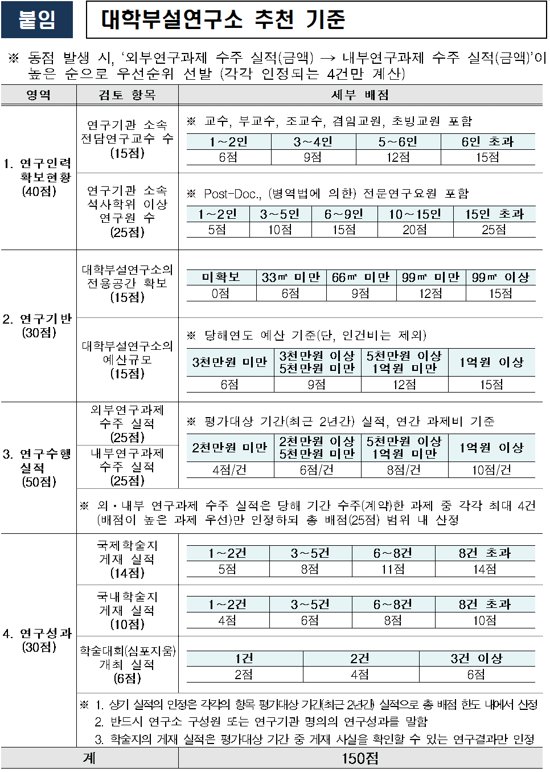

평가보고서 총괄표
<유의사항> ㅇ 본 총괄표는 평가보고서의 기재 내용에 따라 산출되도록 함수식이 설정되어 있으므로 임의 수정하지 않으며, 참고(확인)용으로만 활용 바람. ㅇ 본 총괄표의 산출 내역은 (증빙서류 및 사실 내용 확인 등에 따른) 재단의 최종 검토 결과에 따라 변경될 수 있음.

1. 연구인력 확보 현황
가. 연구기관 소속 전담연구교수 |  |  | 나. 연구기관 소속 석사학위 이상 연구원
구분 | 인원수(명) |  | 구분 | 인원수(명)
교수 | 0 |  | 석사졸업생 | 0
부교수 | 0 |  | 박사수료생 | 0
조교수 | 0 |  | 박사후과정생 | 0
겸임교원(초빙교원) | 0 |  | 합 계 | 0
기타 | 0
합 계 | 0

2. 연구기반
가. 전용공간 확보 |  |  |  | 나. 예산규모(사업비 및 장비확충 예산)
구분 | 면적(,㎡) |  |  | 구분 | 예산 금액(천원)
행정실 | 0 |  |  | 운영비(경상경비) | -
연구실 | 0 |  |  | 사업비(연구비) | -
기타 | 0 |  |  | 시설비 | -
합 계 | 0 |  |  | 기타 | -
 |  |  |  | 합 계 | -
3. 연구수행실적
가. 외부 및 내부 연구과제 |  |  |  | 4. 연구성과
구분 | 외부과제 수주 건수(건) | 내부과제 수주 건수(건) |  | 가. 국제 및 국내 학술지 게재 실적
2천만원 미만 | 0 | 0 |  | 국제학술지(건) | 국내학술지(건)
2천만원 이상 ~ 5천만원 미만 | 0 | 0 |  | 0 | 0
5천만원 이상~1억원 미만 | 0 | 0
1억원 이상 | 0 | 0 |  | 나. 학술대회(심포지움) 개최 건수
건수 합계 | 0 | 0 |  | 개최 건수(건) | 0

